Progetto
 | LD Italia - LEYBOLD
 | Tel 0363 1806080 mail info@ld-italia.com
 | AZIONE 10.8.1.B2
 | Laboratorio professionalizzante AUTOMAZIONE REGOLATORI PID | Numero | Prezzo unitario escluso IVA | Prezzo per tot. gruppi escluso IVA
 | E6.3.1 Regolatori PID e applicazioni
734064N | PID digital controller Net | 1 | 1,485.00 | 1,485.00
73402 | Generatore segnale di riferimento | 1 | 549.00 | 549.00
734011 | Two position controller | 1 | 750.60 | 750.60
524016 | Profi-CASSY | 1 | 1,778.40 | 1,778.40
72686 | Alimentatore stabilizzato ±15 V/3 A | 1 | 1,060.20 | 1,060.20
734482 | WinFACT7 COM3LAB / CASSY Edition | 1 | 842.40 | 842.40
E631ACC | Accessori di supporto: serie di cavi, ponticelli di collegamento telaio di supporto | 1 | 775.62 | 775.62
 | 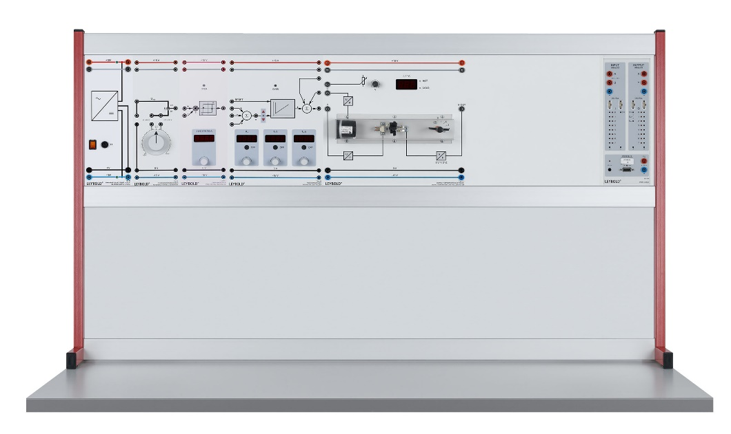
E6.3.1.1 | Controllo di temperatura
734121 | Digital Temperature Controlled System | 1 | 1,488.60 | 1,488.60
 | 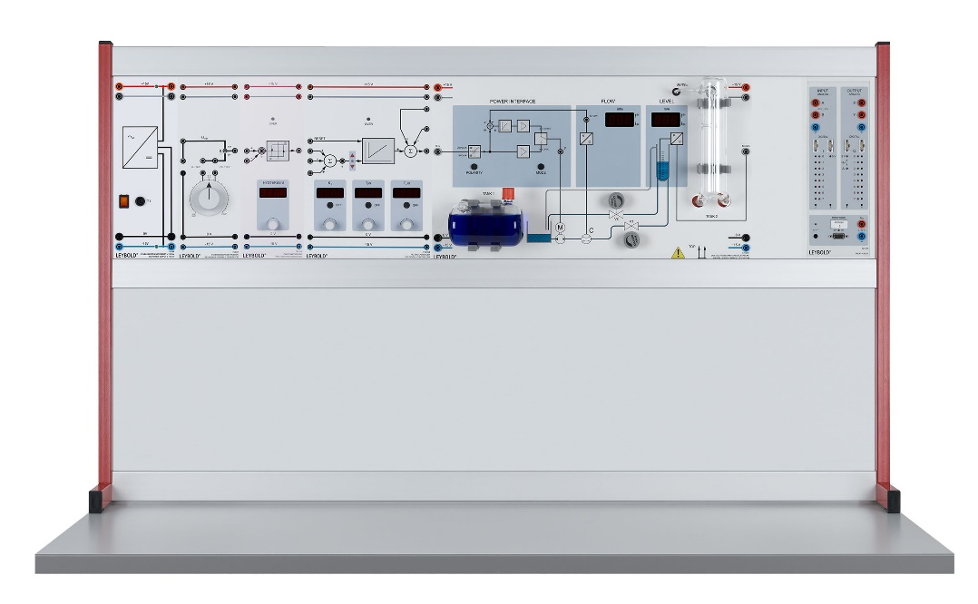
E6.3.1.2 | Controllo di flusso e livello
734265 | Digital Liquid Control System | 1 | 3,294.00 | 3,294.00
 | 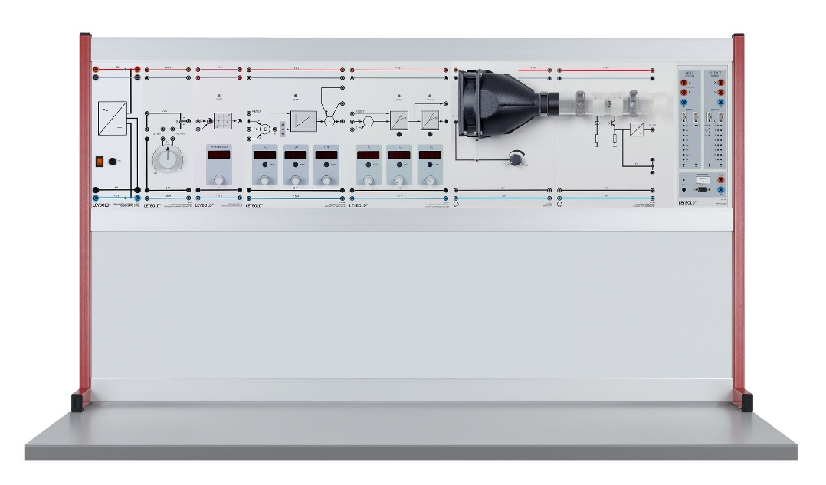
E6.3.1.3 | Controllo di flusso d'aria
734091 | Digital Controlled System | 1 | 900.00 | 900.00
666630 | Ventilatore | 1 | 1,288.80 | 1,288.80
666632 | Anemometro a turbina | 1 | 1,908.00 | 1,908.00
 | 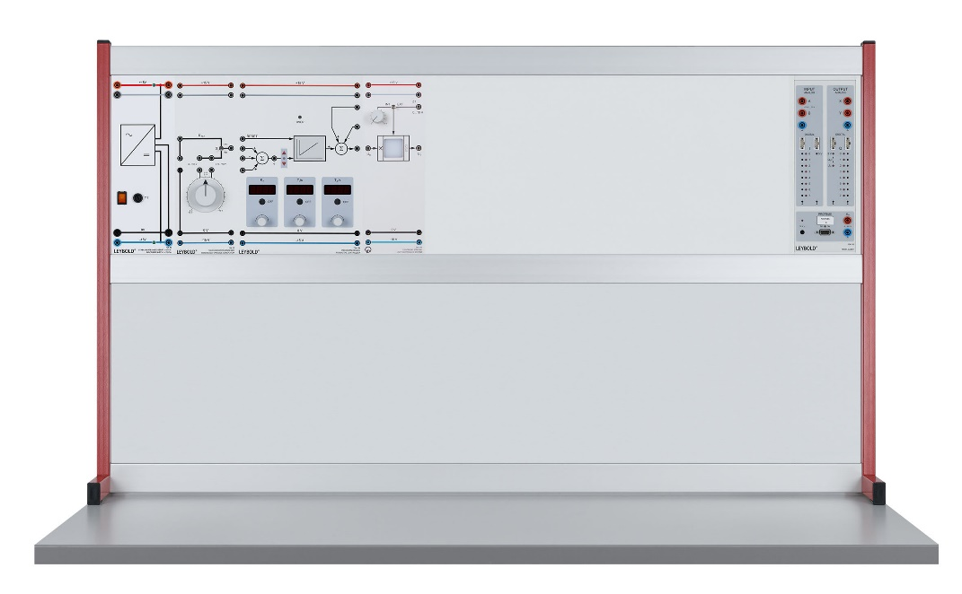
E6.3.1.4 | Controllo di luminosità
734311 | Light controlled system | 1 | 703.80 | 703.80
 | 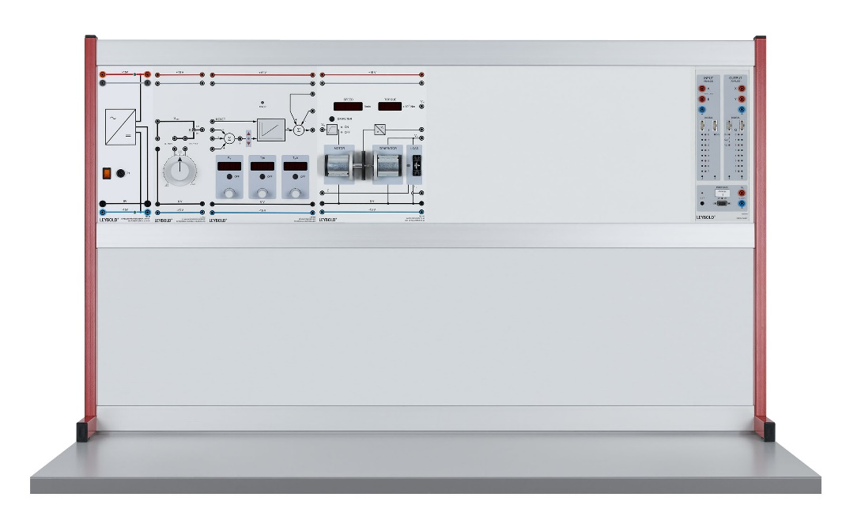
E6.3.1.5 | Controllo di tensione e velocità
734111 | Set di macchine 10 W | 1 | 1,731.60 | 1,731.60
 | 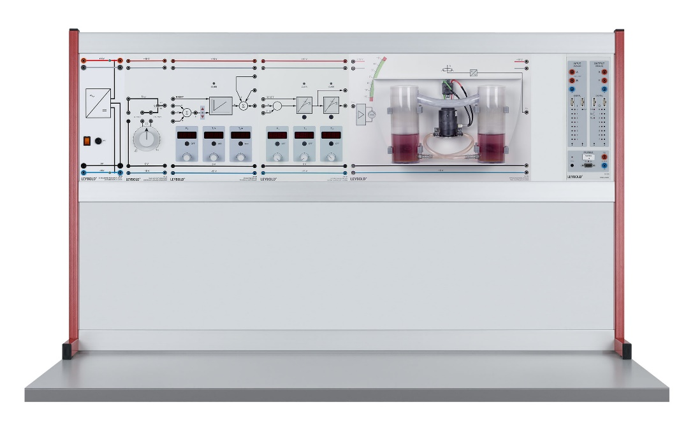
E6.3.1.6 | Controllo di sbandamento
734300 | Sistema di controllo di sbandamento | 1 | 1,822.50 | 1,822.50
 | Totale |  | € 18,893.52 | € 18,893.52

 | ESPERIMENTI ESEGUIBILI

 | DESCRIZIONE ANALITICA APPARECCHIATURE

LD ITALIA via Fara 19/B 24040 Canonica d'Adda (BG) P.IVA 08425410969

